Computersystem
1
3
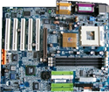
2
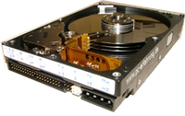
4
Frage Nr. | Aussage | Antwort Nr. | Urteil
1 | wird zunehmend durch USB abgelöst |  | falsch
2 | Netzwerkanschluss |  | falsch
3 | Optischer Datenträger |  | falsch
4 | besitzt Lautsprecheranschluss |  | falsch
5 | Mausanschluss |  | falsch
6 | Festplatte |  | falsch
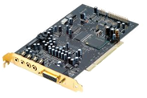
7 | Buchse für LCD-Monitor |  | falsch
5
8 | Motherboard |  | falsch
6
7
9 | universelle Schnittstelle |  | falsch
10 | nimmt Speicherkarten auf |  | falsch
11 | schneller, magnetischer Datenträger |  | falsch
10
11
8
12 | steckt in Digitalkameras |  | falsch
13 | Soundkarte |  | falsch
14 | Nachfolger von VGA-Anschluss |  | falsch
15 | der Intel Core2 duo kann hier stecken |  | falsch
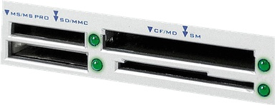
13
16 | das Herzstück des PCs |  | falsch
9
17 | hat die Funktion der Diskette abgelöst |  | falsch
18 | Konkurrenzprodukt zu INTEL |  | falsch
19 | hier wird ein DSL-Router eingesteckt |  | falsch

12

Peripherie
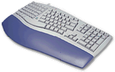
1
2
Frage Nr. | Aussage | Antwort Nr. | Urteil
1 | wird auch an PS/2-Buchse angeschlossen |  | falsch
2 | wird mit Fingerberührung bedient |  | falsch
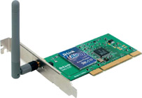
1
3 | liest Text und Bild ein |  | falsch
4 | daran werden moderne «10» angeschlossen |  | falsch
5 | wird an Soundkarte angeschlossen |  | falsch
3
6 | für Drahtlosnetz (WLAN) |  | falsch
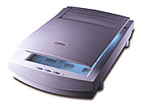
7 | dient oft als Anschluss für «4» |  | falsch
4
8 | Scanner |  | falsch
5
9 | wird zwingend an «7» eingesteckt |  | falsch
10 | benötigt einen DVI-D- oder HDMI-Anschluss |  | falsch
11 | «2» wird hier eingesteckt |  | falsch
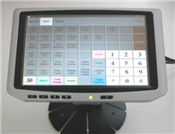
12 | dient zur Texteingabe |  | falsch
6
7
8
13 | gibt es auch als externen Speicher (Datensicherung) |  | falsch
14 | «11» wird hier eingesteckt |  | falsch
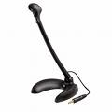
15 | DSL-Router |  | falsch
16 | darin steckt der Begriff TFT |  | falsch
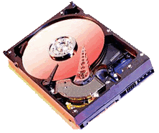
11
12
17 | Audioanschluss |  | falsch
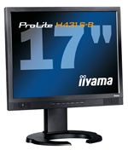
18 | USB-Anschluss |  | falsch
9
10
19 | Druckt auf Papier |  | falsch
20 | dient zur Eingabe und zur Ausgabe |  | falsch
21 | der wichtigste «externe Speicher» |  | falsch
22 | Netzwerkanschluss |  | falsch
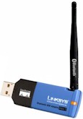
13
23 | dient dem Transport von Dateien |  | falsch
24 | zum Präsentieren mit PowerPoint unentbehrlich |  | falsch
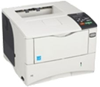
25 | rotiert mit hoher Geschwindigkeit |  | falsch
14
17
26 | arbeitet nach dem Laserprinzip |  | falsch
16
27 | Funkmodul Bluetooth |  | falsch

15

